Reporte de Bugs
Grupo 2: Testing Exploratorio y Reporte de Bugs

Ambiente
 | BUG-001 |  | BUG-002 |  | BUG-003 |  | BUG-004 |  | BUG-005 |  | BUG-006
Aplicación: Sauce Demo
URL: https://www.saucedemo.com/ | Resumen: Las imágenes de los productos se muestran incorrectamente en el catálogo |  | Resumen: El formulario de Checkout sobrescribe el campo Nombre al ingresar el Apellido |  | Resumen: No es posible agregar más de dos productos al carrito |  | Resumen: La opción Remove no elimina productos del carrito |  | Resumen: El detalle del producto muestra información incorrecta al seleccionar un artículo del catálogo |  | Resumen: La opción About redirige a una página 404
Navegador: Google Chrome
Usuario: problem_user | Campo | Valor | Campo | Valor | Campo | Valor | Campo | Valor | Campo | Valor | Campo | Valor
Contraseña: secret_sauce | Tipo | Bug | Tipo | Bug | Tipo | Bug | Tipo | Bug | Tipo | Bug | Tipo | Bug
Sistema Operativo: Windows | Prioridad | Media | Prioridad | Alta | Prioridad | Alta | Prioridad | Alta | Prioridad | Alta | Prioridad | Baja
Tipo de prueba: Testing exploratorio | Severidad | Media | Severidad | Crítico | Severidad | Alta | Severidad | Alta | Severidad | Alta | Severidad | Media
 | Estado | Abierto | Estado | Abierto | Estado | Abierto | Estado | Abierto | Estado | Abierto | Estado | Abierto
 | Ambiente | Sauce Demo - Google Chrome - Windows 11 - Usuario: problem_user | Ambiente | Sauce Demo - Google Chrome - Windows 11 - Usuario: problem_user | Ambiente | Sauce Demo - Google Chrome - Windows 11 - Usuario: problem_user | Ambiente | Sauce Demo - Google Chrome - Windows 11 - Usuario: problem_user | Ambiente | Sauce Demo - Google Chrome - Windows 11 - Usuario: problem_user | Ambiente | Sauce Demo - Google Chrome - Windows 11 - Usuario: problem_user
 | Descripción |  | Descripción |  | Descripción |  | Descripción |  | Descripción |  | Descripción
 | Durante la navegación por el catálogo de productos se observa que varios artículos muestran la misma imagen, independientemente del producto asociado. |  | Durante el proceso de checkout los campos del formulario presentan un comportamiento incorrecto. Al ingresar información en el campo Last Name, el valor previamente ingresado en First Name desaparece y es reemplazado por lo escrito en el Last Name. |  | El sistema limita incorrectamente la cantidad de productos que pueden agregarse al carrito de compras. |  | El sistema no elimina correctamente los productos agregados al carrito al utilizar la opción Remove. |  | Al seleccionar un producto desde el catálogo para visualizar su detalle, la aplicación muestra información que no corresponde al producto seleccionado. Se observa inconsistencia entre el producto elegido, la imagen, el precio y la información mostrada en la pantalla de detalle. Además, desde esta vista no se puede agregar correctamente el producto al carrito. |  | La opción About del menú lateral redirige al usuario a una página inexistente.
 | Pasos para reproducir |  | Pasos para reproducir |  | Pasos para reproducir |  | Pasos para reproducir |  | Pasos para reproducir |  | Pasos para reproducir
 | 1. Ingresar a https://www.saucedemo.com/. 2. Iniciar sesión con: Usuario: problem_user Contraseña: secret_sauce 3. Visualizar el catálogo de productos. |  | 1. Iniciar sesión con problem_user. 2. Agregar productos al carrito. 3. Acceder al proceso de Checkout. 4. Ingresar un valor válido en First Name. 5. Ingresar un valor válido en Last Name. 6. Ingresar un valor válido en Postal Code. 7. Seleccionar Continue. |  | 1. Iniciar sesión con problem_user. 2. Agregar un primer producto. 3. Agregar un segundo producto. 4.Intentar agregar un tercer producto. |  | 1.Iniciar sesión con problem_user. 2.Agregar productos al carrito. 3.Seleccionar el botón Remove sobre cualquiera de los productos agregados. |  | 1. Ingresar a https://www.saucedemo.com/. 2. Iniciar sesión con: Problem_user 3. En el catálogo, seleccionar un producto específico, por ejemplo Sauce Labs Bolt T-Shirt. 4. Validar la información mostrada en la pantalla de detalle. 5. Intentar agregar el producto al carrito desde la pantalla de detalle. |  | 1. Iniciar sesión con problem_user. 2. Abrir el menú lateral. 3. Seleccionar la opción About.
 | Resultado esperado |  | Resultado esperado |  | Resultado esperado |  | Resultado esperado |  | Resultado esperado |  | Resultado esperado
 | Cada producto debe mostrar la imagen correspondiente al artículo publicado |  | Los campos First Name, Last Name y Postal Code deben conservar los valores ingresados y permitir continuar la compra hasta el final |  | El sistema debe permitir agregar múltiples productos disponibles al carrito y actualizar correctamente el contador. |  | El producto seleccionado debe eliminarse del carrito y el contador debe actualizarse correctamente. |  | El detalle debe mostrar el mismo producto seleccionado desde el catálogo, incluyendo: Nombre correcto. Imagen correspondiente. Descripción correcta. Precio correcto. Botón Add to cart funcional. |  | El sistema debe redirigir al sitio oficial o a una página informativa válida de Sauce Labs.
 | Resultado obtenido |  | Resultado obtenido |  | Resultado obtenido |  | Resultado obtenido |  | Resultado obtenido |  | Resultado obtenido
 | Varios productos muestran la misma imagen de un perro, aunque corresponden a artículos distintos. |  | Al escribir en el campo Last Name, el contenido de First Name se elimina y, se reemplaza por lo que se está escribiendo en Last Name. Posteriormente, al seleccionar Continue, el sistema muestra el mensaje: Error: Last Name is required impidiendo continuar con el proceso de compra. |  | No es posible agregar más de dos productos al carrito. |  | El producto permanece agregado en el carrito a pesar de darle remove y, no se evidencia la eliminación esperada. |  | La pantalla de detalle muestra información inconsistente o diferente al producto seleccionado. En algunos casos se muestra una imagen, precio o producto distinto. Además, el botón Add to cart en algunos casos no permite agregar correctamente el producto desde la vista de detalle. |  | El usuario es redirigido a una página con el mensaje: 404-Page Not Found
 | Evidencia |  | Evidencia |  | Evidencia |  | Evidencia |  | Evidencia |  | Evidencia
 | 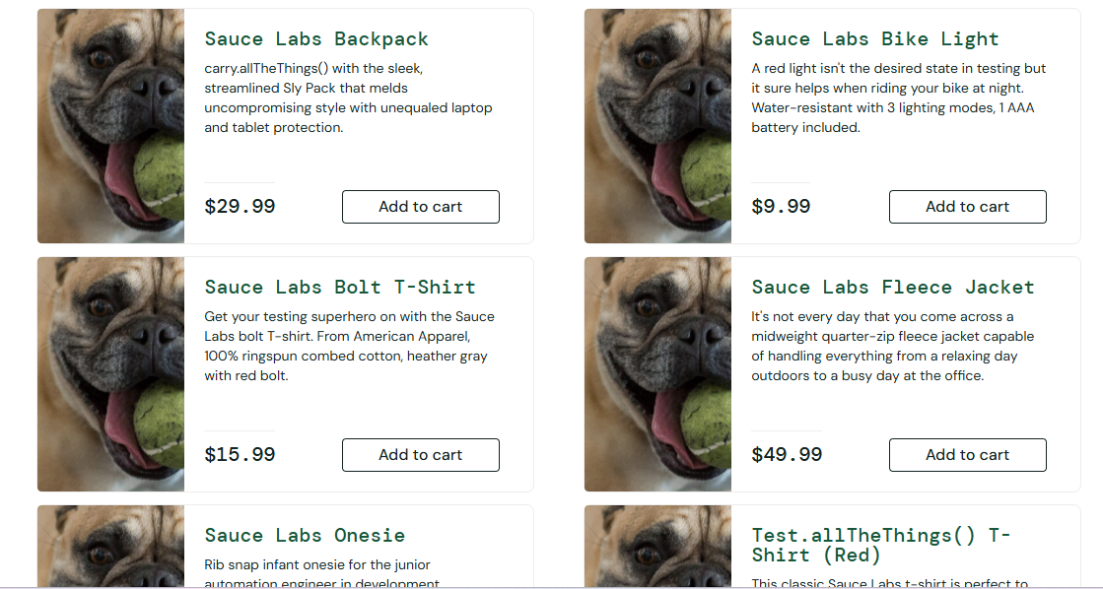 |  | 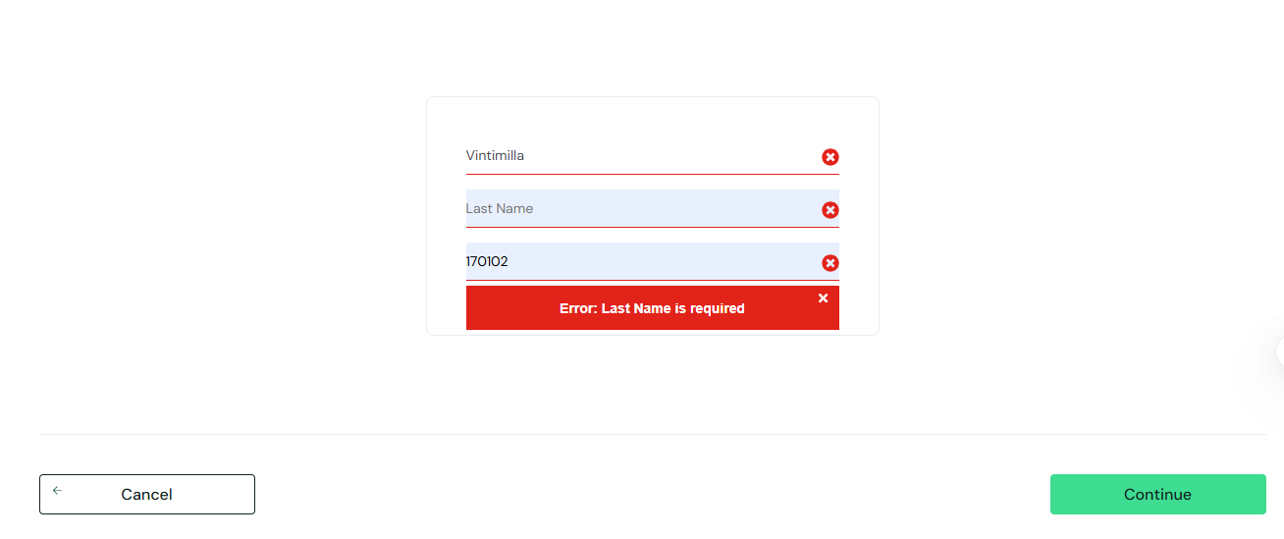 Video de evidencia: https://1drv.ms/v/c/c95609e9bd3a56cb/IQBsyvM4mcmkRaY5vDm9RczmAd-uJaIcKbxgsX_JF6HWCig?e=sSamWW |  | 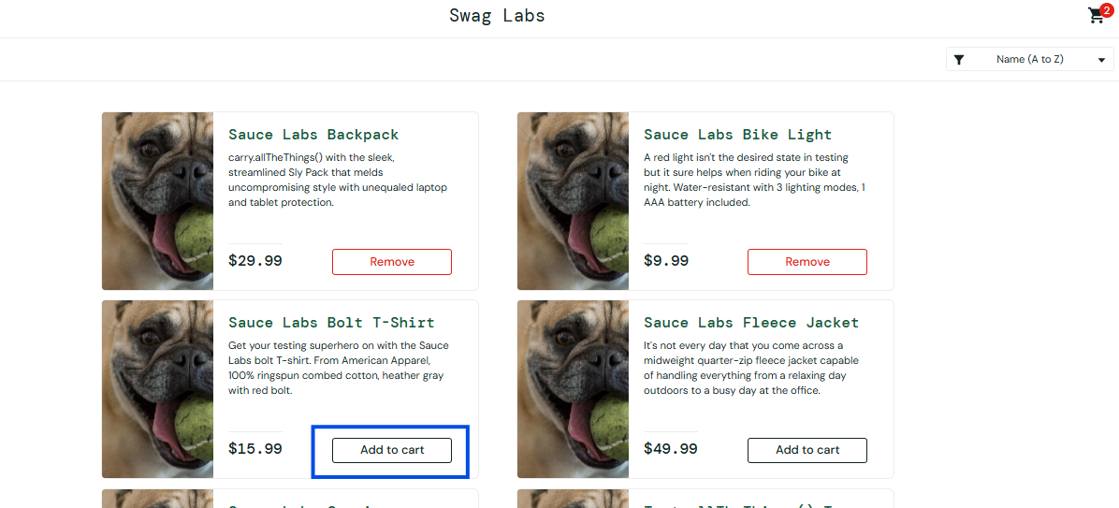 Video de evidencia: https://1drv.ms/v/c/c95609e9bd3a56cb/IQBUdhnbUlr7SZbniqdQMCDEAaRZV5jCfekFBWA-NhB5HVo?e=4LzkUr |  |  Video de evidencia: https://1drv.ms/v/c/c95609e9bd3a56cb/IQAdIvAtDLQnSLxNOmPvHL1TAUOEm1sw0GyQdGjgmVKioeM?e=qR5gI6 |  | Video de evidencia: https://1drv.ms/v/c/c95609e9bd3a56cb/IQA6RD95zzcATovuOXyUxZ4ZAR7Onq5S3Aar1K4qO9AkIJk?e=oQy4UI |  | 